상품제안서
55 어린이 보호구역 안전우산 4폭 | 상품코드: S26902

 |  |  |  |  |  |  | 02-713-8555 | www.synergygift.co.kr
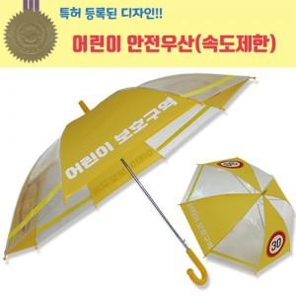

【상세/제작정보】

【인쇄/포장옵션】 | 실크, 원단1도인쇄 / OPP(비닐)

【공급단가】 | 수량 | 100~ | 300~ | 500~ | 1,000~ | 3,000~
*VAT별도 | 단가 | 5,670원 | 5,460원 | 5,250원 | 5,040원 | 4,910원

【상품 URL】 | https://www.synergygift.co.kr:443/src/goods_detail.php?gdno=26902

